Sheet1 (2)
款号 | PO | 货品名 | 内容 | 码数 |  |  |  |  |  |  |  |  | 需订数量
 |  |  |  | 4 | 6 | 8 | 9 | 10 | 11 | 12 | 14 | 16
171714 | 1517181 | 帆布吊牌 | SKINNY | 配绳仔001
 | 182 | 纸质吊牌 | 10 |  |  |  |  |  |  |  |  |  | 683
 |  | 纸质腰卡 | High Rise | 0 | 0 | 168 | 10 | 61 | 92 | 34 | 173 | 72 | 610

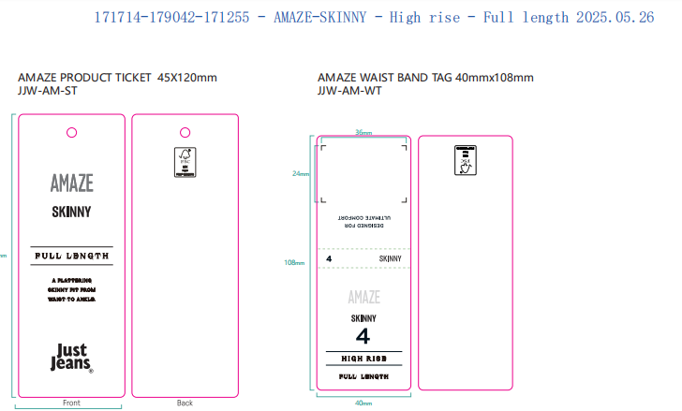
 |  | 跟单 梁珍
 |  | 挂牌

